F02.CFG-Paths
 |  | VVSS, Info Romana, 2022-2023

F02. cautarea filmelor care au un anumit regizor (sau parti din numele regizorului).

 |  |  |  |  | tre sa ne dea 5 aici | muchii-noduri+2 | nr cond+2 | nr de regiuni | 5 cai | nr de drumuri independente
F02. Covered source code |  |  | F02. Control Flow Graph (CFG) | F02. Cyclomatic Complexity (CC)
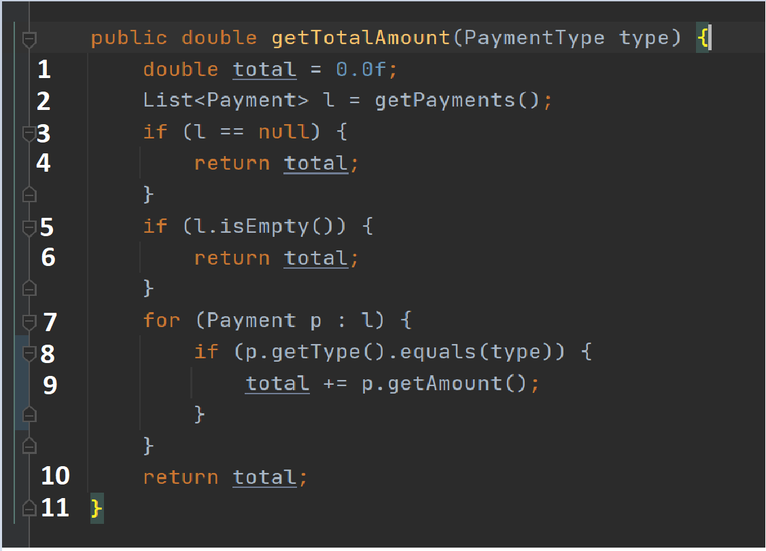
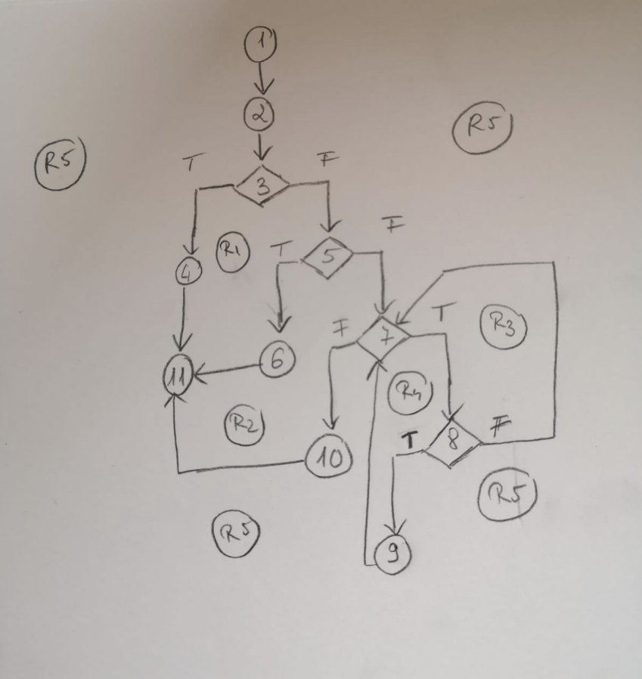
Line No. | Source code |  | Se va insera CFG asociat codului sursa testat (poza, diagrama, etc.). | CC1 = No. of regions = |  | 5
Req02_L01 | … |  |  | CC2 = Edges - Nodes + 2 = |  | 14-11+2=5
Req02_L02 | … |  | <Req02 CFG > | CC3 = No. of Conditions + 1 = |  | 4+1=5
Req02_L03 | …
... | …
.. | … |  |  | F02. Individual Paths
... | …
 |  |  |  | Path No. | Path
 |  |  |  | F02_P01 | 1 - 2 - 3(T) - 4 - 11 |  |  | aici trecem si daca am trecut pe false sau true
 |  |  |  | F02_P02 | 1 - 2 - 3(F) - 5 (T) - 6 - 11
 |  |  |  | F02_P03 | 1 - 2 - 3(F) - 5 (F) - 7(F) - 10 - 11
 |  |  |  | F02_P04 | 1 - 2 - 3(F) - 5 (F) - 7(T) - 8(F) - 7(F) - 10 - 11
 |  |  |  | F02_P05 | 1 - 2 - 3(F) - 5 (F) - 7(T) - 8(T) - 9 - 7(F) - 10 - 11

